명세서
담당자: 주수영 팀장 (070-4457-3778 / 010-4896-6088) |  |  |  |  |  |  |  |  |  | 2212-070
거 래 명 세 표
 |  |  |  |  |  |  | 공 급 자 | 등록번호 | 108-81-29765
 | 2022-12-09 |  |  |  |  |  |  | 상 호 | ㈜은성에이스 | 성 명 | 주호광
 |  |  |  |  |  |  |  | 사업장주소 | 서울 동작구 사당동 1018-1
 |  | ㈜비즈폼 |  |  | 귀하 |  |  | 업 태 | 도소매 | 종 목 | 일반잡화외
아래와 같이 공급합니다. |  |  |  |  |  |  |  | 전화 번호 | 02-588-6088 / 010-4896-6088
(공급가액+세액) |  |  |  |  |  |  |  | 341,550
품 명 |  |  | 규격/색상 | 수 량 |  | 단 가 |  | 공 급 가 액 |  | 세 액
매직 주방행주 2p |  |  |  | 400 |  | 750 |  | 300,000 |  | 30,000
택배 (선불) |  |  | 160개입*2박스 80개입*1박스 | 3 |  | 3,500 |  | 10,500 |  | 1,050
계 |  |  |  |  |  |  |  | 310,500 |  | 31,050

[입금계좌] 국민은행 (은성에이스) 043-01-0692-153
[필독] 결제 및 출고 안내
▶제품 출고 전 제품 대금 100% 선결제를 원칙으로 하고 있습니다. ▶스티커/인쇄/포장 등의 주문제작 건의 경우, 입금 확인 후 작업 진행합니다. ▶출고일자는 명세서 하단 배송 정보 참고 부탁드립니다. - 안내드린 출고일자는 16시 이전 결제 확인 건에 한합니다. (택배 마감 : 16시 30분) - 16시 이후 결제 건은 안내드린 출고일자 기준으로 익일 출고입니다. ▶세금계산서는 출고 후 송장번호와 함께 발행하며, 선발행이 필요하신경우 미리 요청해주세요. - 입금 후 문자통보되오니 별도 연락 안주셔도됩니다 -

배송 정보
출고일자 : |  | 2022-12-12
보내는이 : |  | 비즈폼기프트 (1899-1835)
배송처 : |  | 대구 달성구 다사읍 대실역남로1길 29 (죽곡리,대구대실유치원) 교무실 백미영 님 (010-2264-1192)

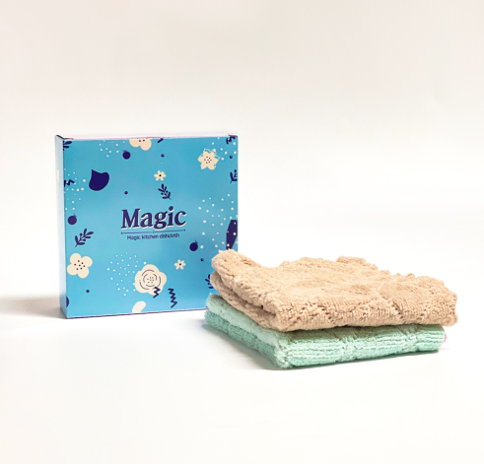
출고 상품

